Sheet1
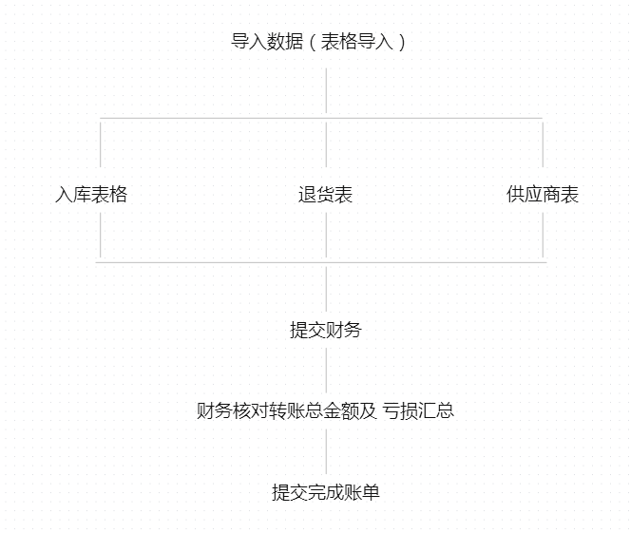

 | 关于角色 角色1.导入表格权限 角色2.单据核对权限+审核权限（不可反审核 审核过后直接锁定所有编辑权限） 角色3.财务权限拥有所有权限（单不可修改编辑采购退货界面 采购入库界面任何数据，只能反审核到角色2做修改）

 | 增加删除后台 后台可以按上传时间搜索 也可以按单据日期搜索

 | 导入检索：采购单号 退货单号

进仓单据核对凭证录入

 |  |  |  |  |  |  |  |  |  |  | 提交财务后不可撤回，撤回需要财务撤回，可搜索查询但修改锁死

 |  | 入库时间为单据日期精确到时分秒

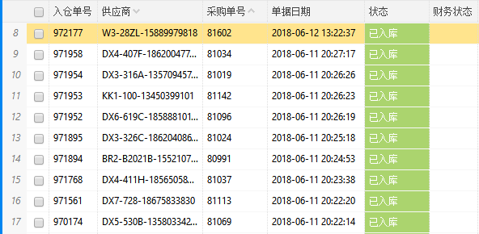
 |  |  |  |  |  |  | 供应商金额 | 入库备注 |  |  | 勾选或者鼠标选择行可以运行财务提交 可以一次选择多个运行
 |  |  |  |  |  |  | 900 | 供应商备注双击可 修改 提交财务后锁定 无法修改
 |  |  |  |  |  |  | 700
 |  |  |  |  |  |  | 2000
 |  |  |  |  |  |  | 500
 |  |  |  |  |  |  | 总金额 获取二级表格 单据总金额

商品编码 | 款式编号 | 颜色及规格 | 商品名称 | 供应商货号 | 数量 | 单价 | 金额 | 款式数量 | 款式金额 | 单据数量 | 单据金额 | 单据款金额 | 入库款备注 | 核查补充数量 | 核查补充金额 | 盈亏金额 | 点击供应金额可弹出凭证
0521YY32B1 | 20180514YY132 | 抹胸连体裤;均码 | 608C-2045#09A5 | 2037 | 1 | 35 | 35 | 2 | 67 | 0 | 0 | 32 |  |  |  | -35
0514YY132B5 | 20180514YY132 | 灰色裙;M | 608C-2037#09A5 | 2037 | 1 | 32 | 32 |  |  | 1 | 32 |  |  |  |  | 0 | 点击采购单号可上传凭证
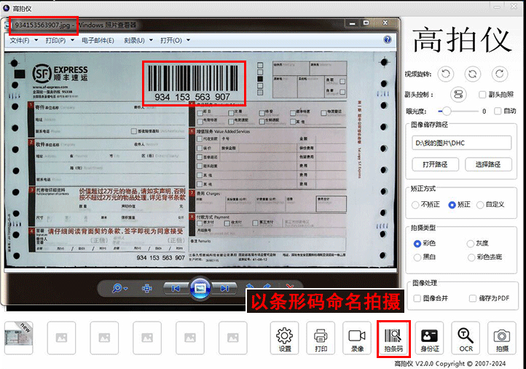
0514YY132B1 | 20180514YY133 | 白色T;S | 608C-2037#09A5 | 791 | 1 | 20 | 20 | 3 | 74 | 3 | 60 | 134 |  |  |  | 40
0517YY14B4 | 20180514YY133 | 长款;M | 608C-7007#09A5 | 791 | 1 | 34 | 34 |  |  | 1 | 34 |  |  |  |  | 0
0514YY133B1 | 20180514YY133 | 上衣;S | 608C-791#09A5 | 791 | 1 | 20 | 20 |  |  | 2 | 40 |  |  | 1 | 20 | 0
0521YY31B6 | 20180514YY133 | 咖色裙子;M | 608C-7012#09A5 | 791 | 1 | 43 | 43 | 1 | 43 | 1 | 43 | 43 |  |  |  | 0
0514YY133B2 | 20180517YY14 | 上衣;M | 608C-791#09A5 | 7007 | 1 | 20 | 20 | 2 | 45 | 1 | 20 | 45 |  |  |  | 0
0518YY40B2 | 20180517YY14 | 咖色上衣;M | 608C-7009#09A5 | 7007 | 1 | 25 | 25 |  |  | 1 | 25 |  |  |  |  | 0
0514YY133B3 | 20180518YY40 | 裤子;S | 608C-791#09A5 | 7009 | 1 | 38 | 38 | 1 | 38 | 1 | 38 | 38 |  |  |  | 0
0514YY133B4 | 20180521YY31 | 裤子;M | 608C-791#09A5 | 7012 | 1 | 38 | 38 | 1 | 38 | 1 | 38 | 38 |  |  |  | 0
0517YY14B2 | 20180521YY32 | 中长款;M | 608C-7007#09A5 | 2045 | 1 | 27 | 27 | 1 | 27 | 1 | 27 | 27 |  |  |  | 0
 |  |  |  |  |  |  |  | 11 | 332 | 13 |  | 357 |  |  | 20 | -7

一级表单： 根据采购单号进行合并供应商 供应商金额=二级表单单据金额求和值 供应商备注应该是入库备注可双击修改

二级表单： 款式编号相同的运算出款式数量与款式金额 单据数量单据金额单据款金额默认提取原有数据 可自定义修改的字段 单据数量 单据金额 （单据款金额自动运算） 备注 核查补充数量 核查补充金额自动运算 盈亏金额自动运算=单据款金额-款式金额-核查补充金额

采购退货界面

 |  |  |  |  |  |  |  |  |  |  |  |  | 提交财务后不可撤回，撤回需要财务撤回，可搜索查询但修改锁死

 |  |  |  |  |  |  |  |  |  |  |  |  |  |  |  | 退货金额查看凭证
退货单号 | 仓库 | 供应商 | 采购单号 | 单据日期 | 财务状态 | 退货金额 | 退货备注 |  |  |  |  |  |  |  |  | 退货单号上传凭证
944055 | 销退仓 | KK1-009-15622272255 |  | 2018/6/3 22:03:11
一级表单

商品编码 | 款式编号 | 颜色及规格 | 商品名称 | 供应商货号 | 数量 | 单价 | 金额 | 款式数量 | 款式金额 | 单据数量 | 单据金额 | 单据款金额 | 退货款备注 | 核查补充数量 | 核查补充金额 | 盈亏金额
0521YY32B1 | 20180514YY132 | 抹胸连体裤;均码 | 608C-2045#09A5 | 2037 | 1 | 35 | 35 | 2 | 67 | 0 | 0 | 32 |  |  |  | -35
0514YY132B5 | 20180514YY132 | 灰色裙;M | 608C-2037#09A5 | 2037 | 1 | 32 | 32 |  |  | 1 | 32 |  |  |  |  | 0
0514YY132B1 | 20180514YY133 | 白色T;S | 608C-2037#09A5 | 791 | 1 | 20 | 20 | 3 | 74 | 3 | 60 | 134 |  |  |  | 40
0517YY14B4 | 20180514YY133 | 长款;M | 608C-7007#09A5 | 791 | 1 | 34 | 34 |  |  | 1 | 34 |  |  |  |  | 0
0514YY133B1 | 20180514YY133 | 上衣;S | 608C-791#09A5 | 791 | 1 | 20 | 20 |  |  | 2 | 40 |  |  | 1 | 20 | 0
0521YY31B6 | 20180514YY133 | 咖色裙子;M | 608C-7012#09A5 | 791 | 1 | 43 | 43 | 1 | 43 | 1 | 43 | 43 |  |  |  | 0
0514YY133B2 | 20180517YY14 | 上衣;M | 608C-791#09A5 | 7007 | 1 | 20 | 20 | 2 | 45 | 1 | 20 | 45 |  |  |  | 0
0518YY40B2 | 20180517YY14 | 咖色上衣;M | 608C-7009#09A5 | 7007 | 1 | 25 | 25 |  |  | 1 | 25 |  |  |  |  | 0
0514YY133B3 | 20180518YY40 | 裤子;S | 608C-791#09A5 | 7009 | 1 | 38 | 38 | 1 | 38 | 1 | 38 | 38 |  |  |  | 0
0514YY133B4 | 20180521YY31 | 裤子;M | 608C-791#09A5 | 7012 | 1 | 38 | 38 | 1 | 38 | 1 | 38 | 38 |  |  |  | 0
0517YY14B2 | 20180521YY32 | 中长款;M | 608C-7007#09A5 | 2045 | 1 | 27 | 27 | 1 | 27 | 1 | 27 | 27 |  |  |  | 0
 |  |  |  |  |  |  |  | 11 | 332 | 13 |  | 357 |  |  | 20 | -7
原理跟采购入库一样

备注

 | 供应商名 | 入库单号 | 提交时间 | 未付金额 | 入库盈亏 | 入库备注 | 剩余退货金额 | 实际付款金额 | 支付成功 | 支付时间 | 财务备注 | 结账方式 | 付款方式 | 账号 | 名字
 | DX5-520-18680297207 | 80088 | 6/4/18 | 500 | 20 |  | 500 |  |  | 6/4/18 |  | 日结 | 工行 | 6222083602010855887 | 程翠平
 | DX5-520-18680297207 | 80077 | 6/3/18 | 600 | 0 | 是的发生 | 800 | 0 |  | 6/4/18 | 待发单 | 日结 | 工行 | 6222083602010855887 | 程翠平
 | DX5-520-18680297207 | 80055 | 6/1/18 | 700 | 0 |  | 1300 | 0 | 成功 | 6/4/18 |  | 日结 | 工行 | 6222083602010855887 | 程翠平
 | 20656506560 |  | 5/4/18 |  |  |  | 8000 |  |  |  |  | 日结 | 工行 | 654654654654 | 阿道夫

 | 以上为一级页面

 |  |  |  |  |  |  |  |  |  |  |  |  |  |  |  |  | 点击入库单号
 |  |  |  |  |  |  |  |  |  |  |  |  |  |  |  |  | 点击退货单号弹出凭证
 | 退货提交时间 | 退货单号 | 退货金额 | 退货盈亏 | 总盈亏 | 扣减状态 | 退货备注
 | 6/5/18 | 6355 | 200 | 0 | 20 | 未完成 | 第三方
 | 6/3/18 | 6255 | 100 | 50 | 50 | 部分完成
 | 6/2/18 | 6254 | 2000 | 0 |  | 完成
 | 5/1/18
 | 这里为供应商退货二级页面，直接拉取到所有退货，关联成功并扣减为0金额自动为完成状态

 | 付款结账方式工行的导出直接生成转账文件 网上可以找到文件案例 其他银行的直接导出供应商名 结账方式 付款方式 账号 名字 实际付款金额即可 支付宝付款方式也是如此

 | 关于角色 角色1.导入表格权限 角色2.单据核对权限+审核权限（不可反审核 审核过后直接锁定所有编辑权限） 角色3.财务权限拥有所有权限（单不可修改编辑采购退货界面 采购入库界面任何数据，只能反审核到角色2做修改）

